Trang bìa
Posts and Telecommunications Institute of Technology |  |  |  |  |  |  | Thiết kế |  | Tài liệu phát triển |  | Tên hệ thống |  |  | Quản lý kho hàng siêu thị |  |  |  | Người tạo |  | Trung Kiên | Ngày tạo |  | 2018-04-10
 |  |  |  |  |  |  |  |  |  |  |  |  |  |  |  |  |  | Người cập nhật |  |  | Ngày cập nhật
 |  |  |  |  |  |  |  |  |  |  | Màn hình (ID) |  |  | find_export |  | Màn hình (Tên) |  | Giao diện Tìm kiếm phiếu xuất

 | QUAN LY KHO HANG SIEU THI Tài liệu phát triển hệ thống

 | Version 1.0

 |  |  |  |  |  |  |  |  |  | 1. Mục đích |  |  |  | 7. Giao diện màn hình
 |  |  |  |  |  |  |  |  |  | 2. Giới hạn hoạt động |  |  |  | 8. Danh sách hạng mục
 |  |  |  |  |  |  |  |  |  | 3. Giới hạn hệ thống |  |  |  | 9. Khái quát chức năng
 |  |  |  |  |  |  |  |  |  | 4. Chức năng liên quan |  |  |  | 10. Xử lý chi tiết
 |  |  |  |  |  |  |  |  |  | 5. Không bao gồm
 |  |  |  |  |  |  |  |  |  | 6. Sơ đồ

Posts and Telecommunications Institute of Technology |  |  |  |  |  |  | Thiết kế |  | Tài liệu phát triển |  | Tên hệ thống |  |  | Tìm việc và người giúp việc |  |  |  | Người tạo |  | Trung Kiên | Ngày tạo |  | 2018-04-10
 |  |  |  |  |  |  |  |  |  |  |  |  |  |  |  |  |  | Người cập nhật |  |  | Ngày cập nhật
 |  |  |  |  |  |  |  |  |  |  | Màn hình (ID) |  |  | find_export |  | Màn hình (Tên) |  | Giao diện Tìm kiếm phiếu xuất

 | Lịch sử chỉnh sửa

 | Ver |  | Ngày cập nhật |  |  | Nội dung cập nhật |  |  |  |  |  |  |  | Người cập nhật
 |  |  |  |  |  |  |  |  |  |  |  |  |  |  | Ngày duyệt |  | Người duyệt |  | Ngày duyệt |  |  | Người duyệt
 | 1 |  | 2018-04-10 |  |  | Tạo mới |  |  |  |  |  |  |  | Trung Kiên

Posts and Telecommunications Institute of Technology |  |  |  |  |  |  | Thiết kế |  | Tài liệu phát triển |  | Tên hệ thống |  |  | Tìm việc và người giúp việc |  |  |  | Người tạo |  | Trung Kiên | Ngày tạo |  | 2018-04-10
 |  |  |  |  |  |  |  |  |  |  |  |  |  |  |  |  |  | Người cập nhật |  |  | Ngày cập nhật
 |  |  |  |  |  |  |  |  |  |  | Màn hình (ID) |  |  | find_export |  | Màn hình (Tên) |  | Giao diện Tìm kiếm phiếu xuất

 | 1. Mục đích
 |  |  | - Thủ kho vào tìm kiếm phiếu xuất
 |  |  | - Để xem lại thông tin các phiếu xuất đã được nhập hàng
 |  |  | - Có thể xem chi tiết phiếu xuất
 |  |  | - thủ kho có thể duyệt hoặc hủy đơn duyệt

 | 2. Giới hạn hoạt động
 |  | Thủ Kho mới có thể tìm phiếu duyệt

 | 3. Giới hạn hệ thống
 |  | Không có

 | 4. Chức năng liên quan
 |  | Sau khi nhấn vào có thể xem chi tiết phiếu xuất

 | 5. Không bao gồm
 |  | Không có

Posts and Telecommunications Institute of Technology |  |  |  |  |  |  | Thiết kế |  | Tài liệu phát triển |  | Tên hệ thống |  |  | Tìm việc và người giúp việc |  |  |  | Người tạo |  | Trung Kiên | Ngày tạo |  | 2018-04-10
 |  |  |  |  |  |  |  |  |  |  |  |  |  |  |  |  |  | Người cập nhật |  |  | Ngày cập nhật
 |  |  |  |  |  |  |  |  |  |  | Màn hình (ID) |  |  | find_export |  | Màn hình (Tên) |  | Giao diện Tìm kiếm phiếu xuất

Màn hình cập nhật thông tin
 | 6. Sơ đồ

Khởi động
hệ thống

Màn hình chính

export
user

 | Table

 |  |  | № | Loại | Tên |  |  |  |  |  |  | I/O | Ghi Chú
 |  |  | 1 | M | export |  |  | Table quản lý thông tin phiếu xuất |  |  |  | I
 |  |  | 2 | M | User |  |  | Table chứa thông tin nhân viên |  |  |  | I
 |  |  | 4
 |  |  | 5
 |  |  | 6
 |  |  | 7
 |  |  | 8
 |  |  | 9
 |  |  | 10

 |  |  |  | ※ Loại (M: Master / T: Transaction table / Ⅰ: INI file / W: work table / V: view / S: stored procedures / L: SQL loader / F: file)

thiết kế
Posts and Telecommunications Institute of Technology |  |  |  | Thiết kế |  |  | Tài liệu phát triển |  |  |  | Tên hệ thống |  |  | Quản lý kho hàng siêu thị |  |  | Người tạo | Trung Kiên | Ngày tạo | 2018-04-10
 |  |  |  |  |  |  |  |  |  |  |  |  |  |  |  |  | Người cập nhật |  | Ngày cập nhật
 |  |  |  |  |  |  |  |  |  |  | Màn hình (ID) |  |  | find_export |  | Màn hình (Tên) | Giao diện Tìm kiếm phiếu xuất

 | 7. Giao diện

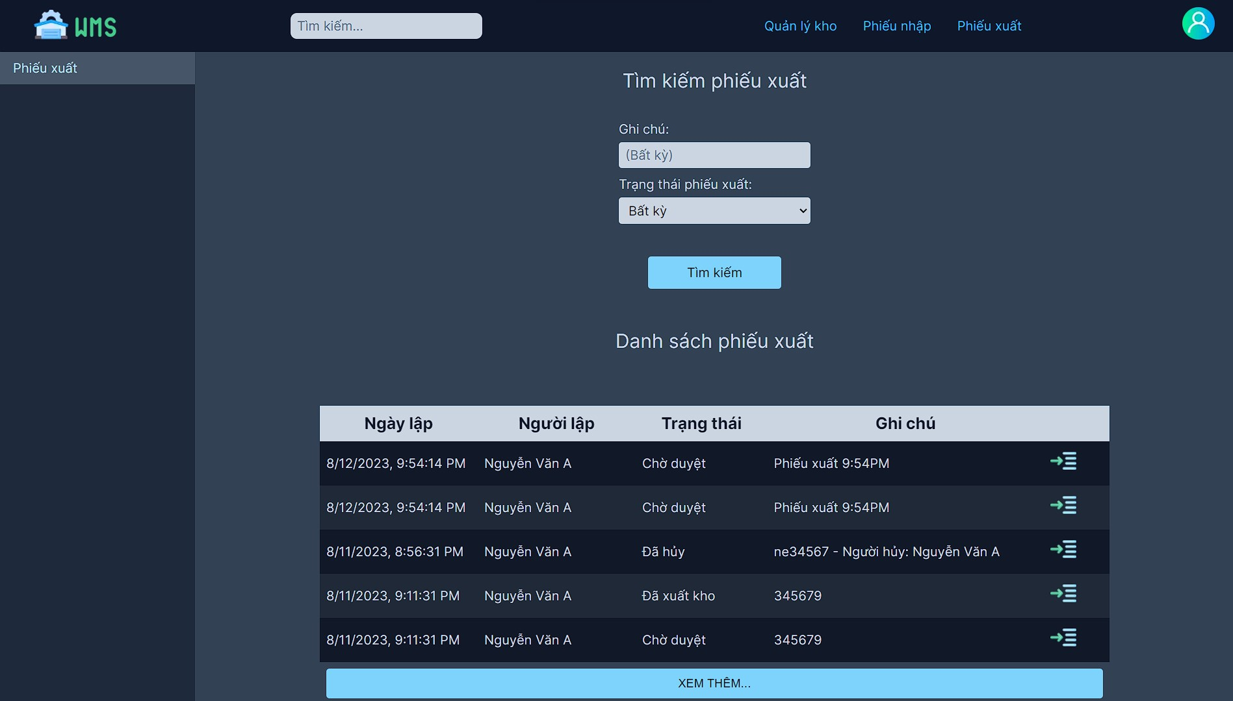
 |  |  |  |  |  | *Hình giao diện chính

Posts and Telecommunications Institute of Technology |  |  |  | Thiết kế |  |  | Tài liệu phát triển |  |  |  | Tên hệ thống |  |  | Tìm việc và người giúp việc |  |  | Người tạo | Trung Kiên | Ngày tạo | 2018-04-10
 |  |  |  |  |  |  |  |  |  |  |  |  |  |  |  |  | Người cập nhật |  | Ngày cập nhật
 |  |  |  |  |  |  |  |  |  |  | Màn hình (ID) |  |  | find_export |  | Màn hình (Tên) | Giao diện Tìm kiếm phiếu xuất

 | 8. Danh sách hạng mục

 |  | [Vùng hiển thị cố định]
 |  | № | Tên hạng mục |  | Control |  |  |  | Nội dung hiển thị |  |  |  |  |  |  | Ý nghĩa
 |  | 1 | Ghi chú |  | TextView |  |  |  | Ghi chú |  |  |  |  |  |  | Mô tả nội dung nhập cho người dùng
 |  | 2 | Trạng thái phiếu nhập |  | TextView |  |  |  | Trạng thấi phiếu |  |  |  |  |  |  | Mô tả nội dung nhập cho người dùng
 |  | 3 | Danh sách phiếu nhập |  | TextView |  |  |  | Danh sách phiếu nhập |  |  |  |  |  |  | Mô tả nội dung cho người dùng
 |  | 4 | Tìm kiếm phiếu xuất |  | TextView |  |  |  | Tìm kiếm phiếu xuất |  |  |  |  |  |  | Mô tả nội dung cho người dùng

 |  | [Vùng hiển thị động]
 |  | № | Tên hạng mục |  | Control |  |  |  | Nội dung hiển thị |  |  |  |  |  |  | Ý nghĩa
 |  | 1 | Table phiếu xuất |  | Table |  |  |  | Hiển thị thông tin các phiếu xuất ứng với kết quả tìm kiếm (ngày lập, người lập, trạng thái, ghi chú) và nút xem chi tiết của phiếu xuất tương ứng |  |  |  |  |  |  | Mô tả nội dung cho người dùng

 |  | [Vùng nhập]
 |  | № | Tên hạng mục | Loại dữ liệu | Độ dài |  |  | Bắt buộc |  | I/O | Control |  | Format |  | Ghi chú
 |  | 1 | bất kỳ | Text |  |  |  |  |  | Out | TextView
 |  | 2 | Trạng thái phiếu xuất | Text |  |  |  |  |  | Out | combobox

 |  | [Vùng nút]
 |  | № | Tên hạng mục |  | Control |  |  |  |  |  |  | Ghi chú
 |  | 1 | Tìm Kiếm |  | Button
 |  | 2 | Xem Them |  | Button

 | (5) Xem chi tiết phiếu xuất
Posts and Telecommunications Institute of Technology |  |  |  | Thiết kế |  |  | Tài liệu phát triển |  |  |  | Tên hệ thống |  |  | Tìm việc và người giúp việc |  |  | Người tạo | Trung Kiên | Ngày tạo | 2018-04-10
 |  |  |  |  |  |  |  |  |  |  |  |  |  |  |  |  | Người cập nhật |  | Ngày cập nhật
 |  |  |  |  |  |  |  |  |  |  | Màn hình (ID) |  |  | find_export |  | Màn hình (Tên) | Giao diện Tìm kiếm phiếu xuất

 | 9. Khái quát chức năng
 |  | (1) Hiển thị ban đầu
 |  |  | 1. Hiển thị màn hình ở trạng thái ban đầu
 |  | (2)Tìm Kiếm phiếu nhập

 |  | (3) Xem thêm phiếu xuất

 |  | (4) Xem chi tiết phiếu xuất

Posts and Telecommunications Institute of Technology |  |  |  | Thiết kế |  |  | Tài liệu phát triển |  |  |  | Tên hệ thống |  |  | Tìm việc và người giúp việc |  |  | Người tạo | Trung Kiên | Ngày tạo | 2018-04-10
 |  |  |  |  |  |  |  |  |  |  |  |  |  |  |  |  | Người cập nhật |  | Ngày cập nhật
 |  |  |  |  |  |  |  |  |  |  | Màn hình (ID) |  |  | find_export |  | Màn hình (Tên) | Giao diện Tìm kiếm phiếu xuất

 | 10. Xử lý chi tiết
 |  | (1) Hiển thị ban đầu
 |  |  | xem chi tiết ở 10.1
 |  | (2)Tìm Kiếm phiếu nhập theo nội dung nhập bất kỳ
 |  |  | xem chi tiết ở 10.2
 |  | (4) Xem thêm phiếu xuất
 |  |  | anh ghi quá trình xem thêm phiếu xuất
 |  | (5) xem chi tiết phiếu xuất
 |  |  | - nhấp vào chi tiết phiếu nhập để chuyển sang màn hình xem chi tiết phiếu nhập để xem chi tiết phiếu nhập

10.2
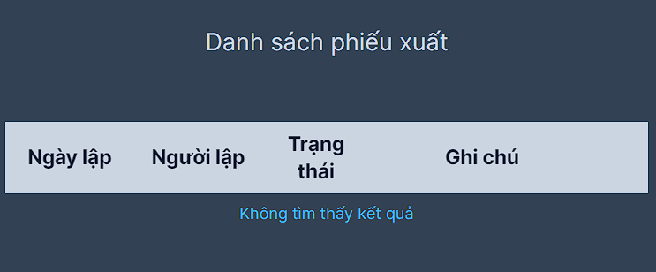
Posts and Telecommunications Institute of Technology |  |  |  |  |  | Thiết kế | Tài liệu phát triển | Tên hệ thống | Quản lý kho hàng siêu thị |  | Người tạo | Trung Kiên | Ngày tạo | 2018-04-10
 |  |  |  |  |  |  |  |  |  |  | Người cập nhật |  | Ngày cập nhật
 |  |  |  |  |  |  |  | Màn hình (ID) | find_export | Màn hình (Tên) | Giao diện Tìm kiếm phiếu xuất

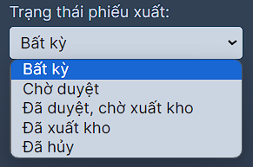
 | 10. Xử lý chi tiết
 |  | (2)Tìm Kiếm phiếu nhập
 |  |  | 1. Chọn trạng thái phiếu xuất cần tìm kiếm

 |  |  | 2. Nhập nội dung ghi chú của phiếu xuất cần tìm kiếm vào ô ghi chú

 |  |  | 3. Nhấp vào ô tìm kiếm để xử lý tìm kiếm phiếu xuất theo nội dung vừa nhập
 |  |  |  | - Quá trình xử lý tìm kiếm phiếu xuất
 |  |  |  |  | Dùng API GET /warehouse_keeper/export/load với params là nội dung tìm kiếm để lấy kết quả tìm kiếm tương ứng từ server.
 |  |  |  | - Nếu không có nội dung phù hợp với thông tin tìm kiếm thì sẽ thông báo không tìm thấy kết quả.

